دیوار محوطه
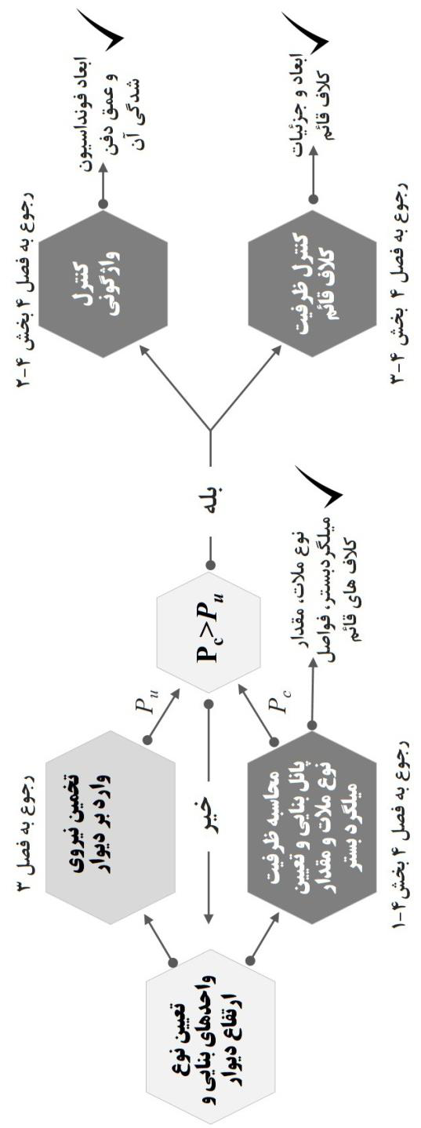
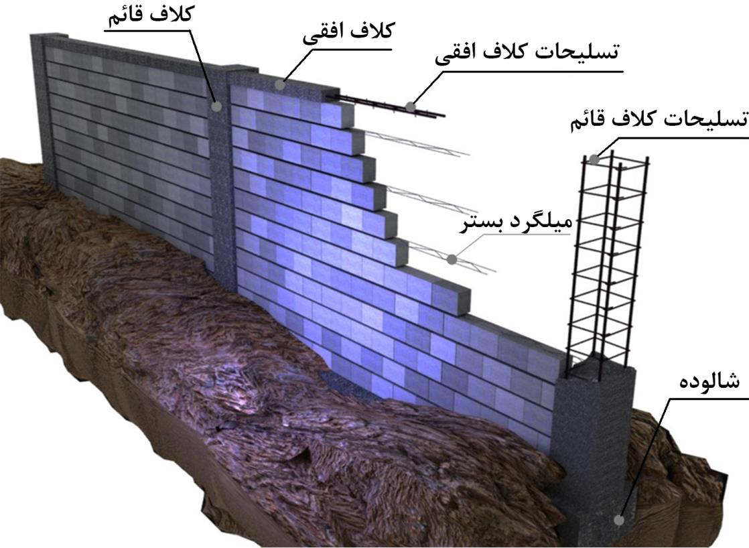
 |  |  |  |  | تعیین فاصله کلاف قایم و نحوه تسلیح دیوار و تعیین ابعاد فونداسیون بر اساس راهنمای طراحی و اجرای دیوارهای بنایی محوطه 1403
 | نیروی باد |  |  | نیروی زلزله |  |  |  |  | 1 | آبادان | 90 | 0.38
انتخاب شهر | رشت |  |  |  |  |  |  |  | 2 | آباده | 120 | 0.68
سرعت مبنای باد | 100 | V (km/h) | نوع خاک | IV |  |  |  |  | 3 | آبعلی | 110 | 0.57
فشار مبنای باد | 0.47 | q (kN/m2) = 0.000473V2 | A | 0.3 | پهنه خطر نسبی زلزله |  |  |  | 4 | اراک | 100 | 0.47
Cf= | 1.30 | نسبت طول به عرض بیش از 10 | S | 1.75 |  |  |  |  | 5 | اردبیل | 140 | 0.93
Cn= | 0.60 | دیوار روی سطح زمین | Ie | 1 | ضریب اهمیت |  |  |  | 6 | ارومیه | 100 | 0.47
Cg= | 2.00 | ضریب اثر تندباد | Ww | 3.95 | kN/m2 وزن واحد سطح دیوار |  |  |  | 7 | آغاجاری | 100 | 0.47
Ce= | 0.90 | نواحی باز |  |  | بلوک سیمان |  |  |  | 8 | اصفهان | 110 | 0.57
H= | 2.50 | ارتفاع دیوار از سطح زمین m |  |  |  |  |  |  | 9 | امیدیه | 130 | 0.80
IW | 1.00 | ضریب اهمیت دیوار |  |  |  |  |  |  | 10 | اهواز | 110 | 0.57
نیروی واحد سطح دیوار (سرویس) | 0.66 | Fn=CfCnqCgCeHIw |  |  |  |  |  |  | 11 | ایرانشهر | 120 | 0.68
ناحیه پر تراکم شهری | بله | 0.8 |  |  |  |  |  |  | 12 | بابلسر | 100 | 0.47
 |  |  |  |  |  |  |  | تهیه و تنظیم : حسین معز | 13 | بجنورد | 140 | 0.93
نیروی واحد سطح دیوار (نهایی) | 0.85 | kN/m2 |  |  | kN/m2 | http://t.me/hosseinmoez | http://instagram.com/dr._h._moez |  | 14 | بم | 110 | 0.57
نیروی واحد سطح دیوار (راهنمای طراحی) | 0.88 | kN/m2 | نیروی واحد سطح (نهایی) | 1.30 | kN/m2 |  |  |  | 15 | بندرانزلی | 120 | 0.68
 |  |  | . |  |  |  |  |  | 16 | بندرعباس | 100 | 0.47
 |  |  |  |  |  |  |  |  | 17 | بندر لنگه | 90 | 0.38
نیروی طراحی واحد سطح دیوار | 1.30 | kN/m2 |  |  |  |  |  |  | 18 | بوشهر | 120 | 0.68
بلوک سیمانی تو خالی 15 سانتی
 |  |  |  |  |  |  |  |  | 19 | بیرجند | 90 | 0.38
1 | 2.60 |  |  |  |  |  |  |  | 20 | پارس آباد مغان | 100 | 0.47
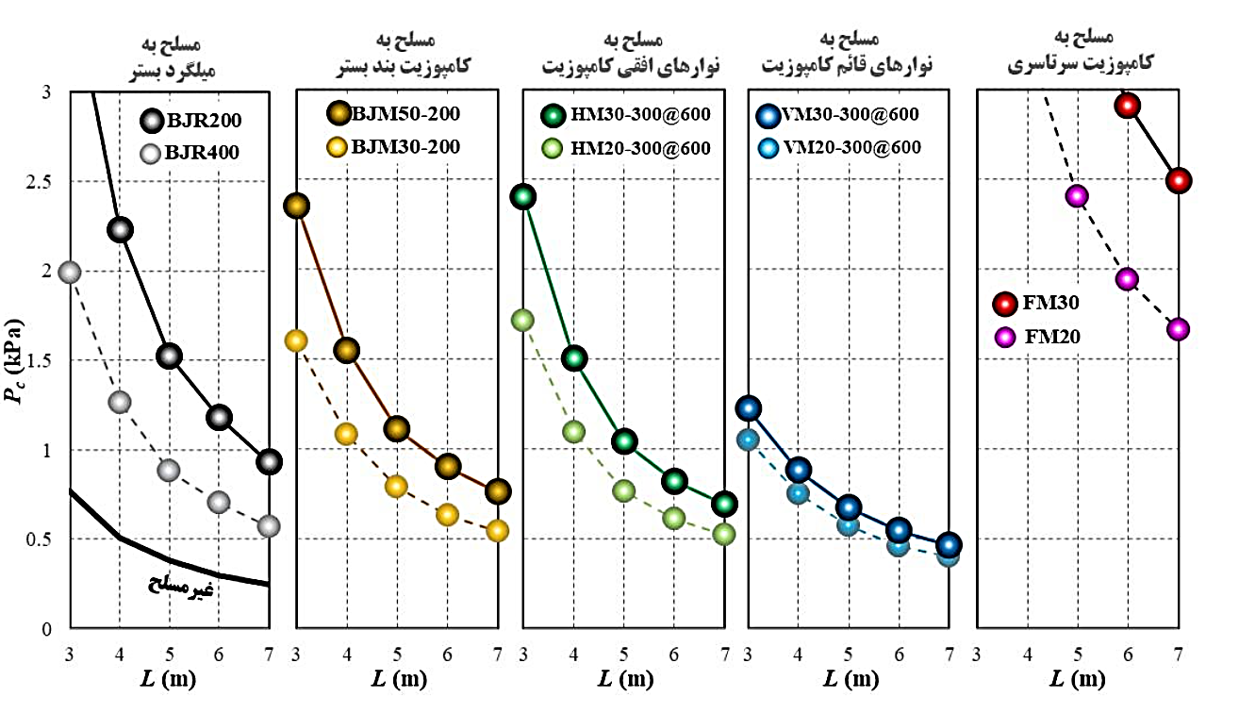
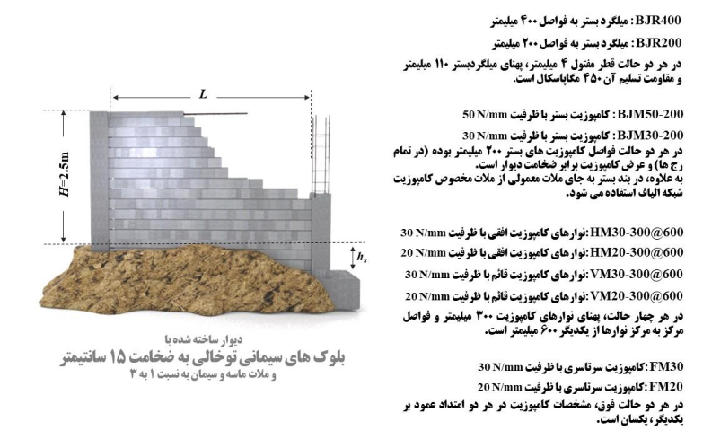
2 | 2.60 |  |  |  |  |  |  |  | 21 | تبریز | 110 | 0.57
3 | 2.60 |  |  |  | 2.6037 |  |  |  | 22 | تربیت حیدریه | 90 | 0.38
4 | 2.60 |  |  |  |  |  |  |  | 23 | تهران | 100 | 0.47
5 | 2.60 |  |  |  |  |  |  |  | 24 | جاسک | 100 | 0.47
6 | 2.60 |  |  |  |  |  |  |  | 25 | جزیره سیری | 100 | 0.47
7 | 2.60 |  |  |  |  |  |  |  | 26 | جزیره کیش | 100 | 0.47
8 | 2.60 |  |  |  |  |  |  |  | 27 | چابهار | 90 | 0.38
9 | 2.60 |  |  |  |  |  |  |  | 28 | خرم آباد | 90 | 0.38
10 | 2.60 |  |  |  |  |  |  |  | 29 | خوی | 110 | 0.57
11 | 2.60 |  |  |  |  |  |  |  | 30 | دزفول | 120 | 0.68
12 | 2.60 |  |  |  |  |  |  |  | 31 | رامسر | 110 | 0.57
13 | 2.60 |  |  |  |  |  |  |  | 32 | رشت | 100 | 0.47
14 | 2.60 |  |  |  |  |  |  |  | 33 | زابل | 130 | 0.80
15 | 2.60 |  |  |  |  |  |  |  | 34 | زاهدان | 130 | 0.80
16 | 2.60 |  |  |  |  |  |  |  | 35 | زنجان | 90 | 0.38
بلوک سیمانی تو خالی 20 سانتی
 |  |  |  |  |  |  |  |  | 36 | سبزوار | 100 | 0.47
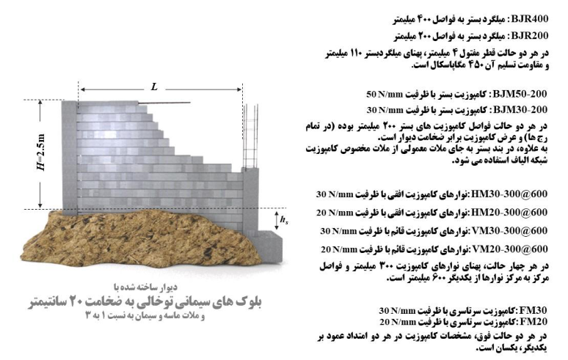
 |  |  |  |  |  |  |  |  | 37 | سرخس | 110 | 0.57
 |  |  |  |  |  |  |  |  | 38 | سقز | 110 | 0.57
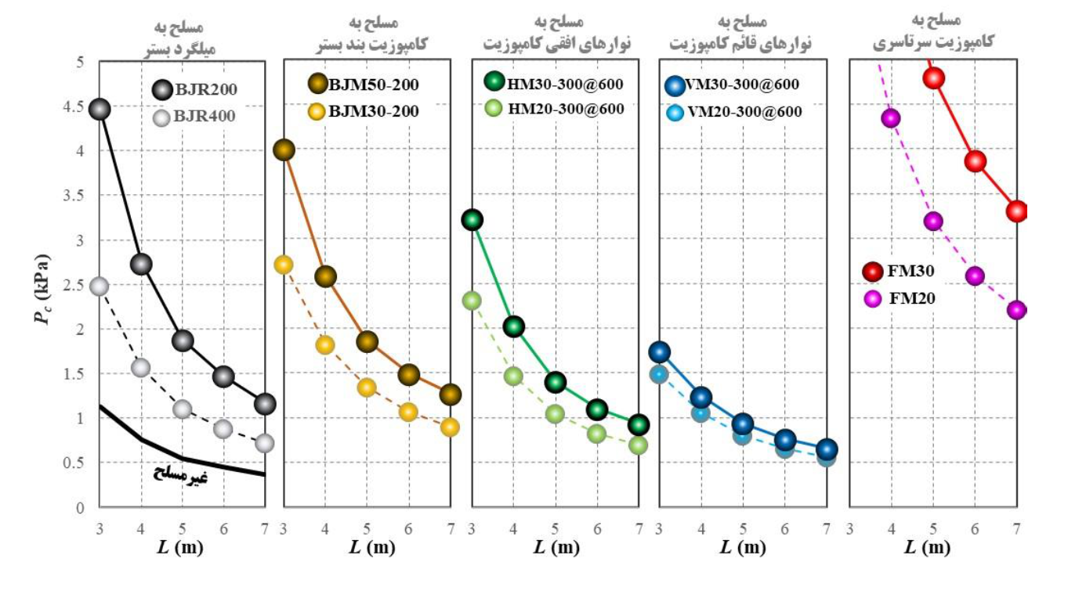
1 | 1.30 |  |  |  |  |  |  |  | 39 | سمنان | 90 | 0.38
2 | 1.30 |  |  |  |  |  |  |  | 40 | سنندج | 100 | 0.47
3 | 1.30 |  |  |  |  |  |  |  | 41 | شاهرود | 90 | 0.38
4 | 1.30 |  |  |  |  |  |  |  | 42 | شهرکرد | 90 | 0.38
5 | 1.30 |  |  |  |  |  |  |  | 43 | شیراز | 90 | 0.38
6 | 1.30 |  |  |  |  |  |  |  | 44 | طبس | 100 | 0.47
7 | 1.30 |  |  |  |  |  |  |  | 45 | فسا | 100 | 0.47
8 | 1.30 |  |  |  |  |  |  |  | 46 | قاءم شهر | 90 | 0.38
9 | 1.30 |  |  |  |  |  |  |  | 47 | قزوین | 110 | 0.57
10 | 1.30 |  |  |  |  |  |  |  | 48 | قم | 100 | 0.47
11 | 1.30 |  |  |  |  |  |  |  | 49 | کاشان | 100 | 0.47
12 | 1.30 |  |  |  |  |  |  |  | 50 | کرمان | 130 | 0.80
13 | 1.30 |  |  |  |  |  |  |  | 51 | کرمانشاه | 90 | 0.38
14 | 1.30 |  |  |  |  |  |  |  | 52 | گرگان | 100 | 0.47
15 | 1.30 |  |  |  |  |  |  |  | 53 | مراغه | 120 | 0.68
16 | 1.30 |  |  |  |  |  |  |  | 54 | مشهد | 90 | 0.38
آجر توپر یا سوراخ دار 22 سانتی
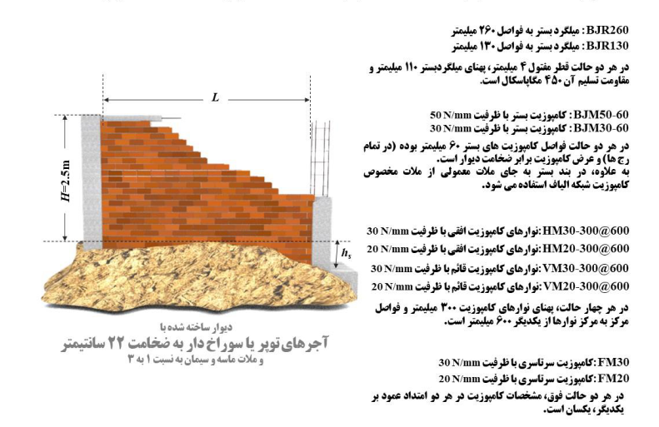
 |  |  |  |  |  |  |  |  | 55 | منجیل | 140 | 0.93
 |  |  |  |  |  |  |  |  | 56 | نوشهر | 110 | 0.57
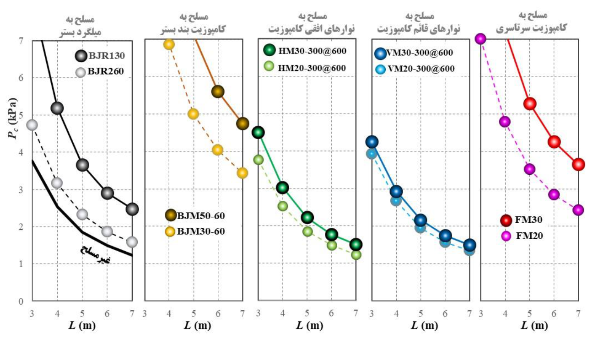
 |  |  |  |  |  |  |  |  | 57 | همدان | 110 | 0.57
 |  |  |  |  |  |  |  |  | 58 | یزد | 110 | 0.57

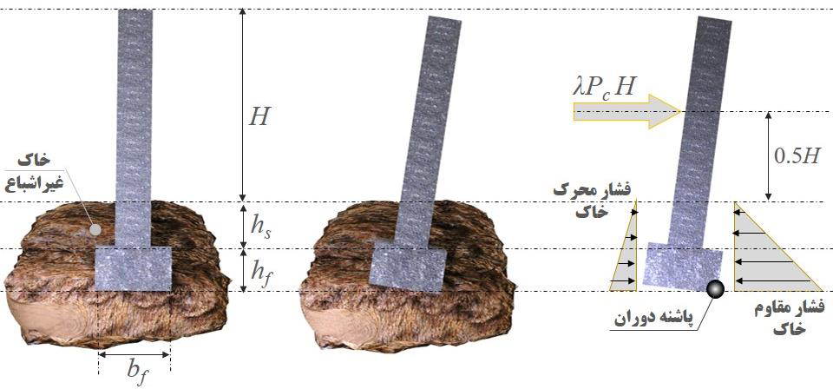
 | محاسبه لنگر واژگونی
عرض شالوده | 0.9
عمق استقرار شالوده hs | 0.3
عمق شالوده hf | 0.45
دیوار داری میل گرد بستر است | بله
ظرفیت دیوار بیشتر از ظرفیت مورد نیاز است؟ | خیر
دیوار در لبه فونداسیون بنا می شود؟ | بله
ضریب تبدیل λ | 1.3
PC= | 1.30
ka= | 0.3 | ضریب فشار مقاوم خاک (راهنمای طراحی)
kp= | 2.75 | ضریب فشار محرک خاک (راهنمای طراحی)
Moe= | 8.46 | لنگر محرک واژگونی
Mr= | 8.32 | لنگر مقاوم
D.C.R. | 1.02 | OK

